入学試験志願票（A票）
Ａ票
2021年度
明治大学専門職大学院 入学志願票
 |  |  |  |  |  |  |  |  |  |  |  |  |  |  |  |  |  |  |  |  |  |  |  |  | 【使用方法】

課 程 |  |  |  | 研究科コード ・ 研 究 科 ・ 専 攻 名 |  |  |  |  |  |  |  |  |  |  |  |  |  |  |  |  |  | ※受験番号 |  |  | １ 以下の指示に従い，色のついたセルを入力してください。

専門職 学位課程 |  |  |  |  |  |  |  |  |  |  |  |  |  |  |  |  |  |  |  |  |  |  |  |  |  |  | 全ての志願者が入力必須の項目です。

 |  |  |  |  |  |  |  |  |  |  |  |  |  |  |  |  |  |  |  |  |  |  |  |  |  |  | それぞれの項目に該当する方は入力必須の項目です。
氏 名 |  |  | フリガナ |  |  |  |  |  |  |  |  |  |  |  |  | 生年月日 |  |  |  | 西暦年 |  | 月 | 日 | 性 別

 |  |  |  |  |  |  |  |  |  |  |  |  |  |  |  |  |  |  |  |  |  |  |  |  |  |  | 受験する研究科の入試要項を参照し入力してください。

住 所 |  |  | 〒郵便番号 |  |  |  |  |  |  |  |  |  | 電話番号 |  |  |  |  |  |  |  |  |  |  |  | ２ 入力漏れがないか確認した後，シートのＡ票，Ｂ－Ｄ票，Ｅ票を印刷してください。
 |  |  |  |  |  |  |  |  |  |  |  |  |  |  |  |  | - |  |  |  | -
 |  |  |  |  |  |  | -
 |  |  |  |  |  |  |  |  |  |  |  |  |  |  |  |  |  |  |  |  |  |  |  |  | ３ 印刷後，Ｅ票の下段に記載のアンケートにぜひご協力ください。
 |  |  | フリガナ

 |  |  |  |  |  |  |  |  |  |  |  |  |  |  |  |  |  |  |  |  |  |  |  |  | 【外国籍の方向け】

最終出身大学 |  |  |  |  |  |  |  |  |  |  |  |  |  |  |  |  |  | 学部
 |  |  |  |  |  |  |  |  |  |  |  |  |  |  |  |  |  |  |  |  |  |  |  |  | 日本国籍以外の国籍を有する者で，受験のためにビザの発行が必要な場合は，

 |  |  |  |  |  |  |  |  |  |  |  |  |  |  |  |  |  | 学科 |  |  |  |  |  |  | 以下の | に「1」を入力してください。

 | 大学 |  |  |  |  |  |  |  |  |  |  |  |  |  |  |  |  |  |  |  |  |  |  |  | ※希望者は，受験許可証用の写真（縦4cm×横3cm）を志願書類に同封してください。
 | 卒 業 年 月 （西暦） |  |  |  |  |  |  |  |  |  |  | 本学・他大学 |  |  | 大学種類
 |  |  |  |  | 年 |  |  | 月 |  |  |  |  |  |  |  |  |  |  |  |  |  |  |  |  | ※入学試験実施日時点で有効な在留資格をお持ちの方は，発行する必要はありません。
カラー写真貼付欄
縦40㎜×横30㎜

最終出身大学院 | 課 程 |  |  |  |  |  |  |  |  |  |  |  |  |  |  |  |  | 研究科

 |  |  |  |  |  |  |  |  |  |  |  |  |  |  |  |  |  | 専攻

 |  |  |  |  | 大学院 |  |  |  |  |  |  |  |  |  |  |  |  |  |  |  |  |  |  |  | 【受験科目欄の入力について】
 | 卒 業 年 月 （西暦） |  |  |  |  |  |  |  |  |  |  | 本学・他大学 |  |  | 大学種類
 |  |  |  |  | 年 |  |  | 月
 |  |  |  |  |  |  |  |  |  |  |  |  |  |  |  |  |  |  |  |  |  |  |  |  | １ ガバナンス研究科受験者

現 職 | 会社名 |  |  |  |  |  |  |  |  |  |  |  |  |  |  |  |  |  |  |  |  |  |  |  | 【Ａ方式】（1時限目）「小論文」，（2時限目）「面接試問」を選択してください。
 |  |  |  |  |  |  |  |  |  |  |  |  |  |  |  |  |  |  | 大学使用欄 | ※1
 |  |  |  |  |  |  |  |  |  |  |  |  |  |  |  |  |  |  |  |  |  |  |  |  | 【Ｂ方式】（2時限目）「面接試問」を選択してください。（1時限目）は入力不要です。
 | 就業年月 | （西暦） |  |  |  |  |  |  |  |  |  |  |  | 職 種 |  |  | 業 種
 |  |  |  |  |  | 年 |  |  | 月 | ～ 現在 |  |  |  |  |  |  |  |  |  | ※2

 |  |  |  |  |  |  |  |  |  |  |  |  |  |  |  |  |  |  |  |  |  |  |  |  | ２ グローバル・ビジネス研究科受験者
受験科目 | １時限
 |  |  |  |  |  |  |  |  |  |  |  |  |  |  |  |  |  |  |  |  |  |  |  |  | 【Ａ方式】（1時限目）「面接試問」 を選択してください。（2時限目）は入力不要です。

 | ２時限 |  |  |  |  |  |  |  |  |  |  |  |  |  |  |  |  |  |  |  |  |  |  |  | 【Ｂ方式】（1時限目）「面接試問」 を選択してください。（2時限目）は入力不要です。

入学形態１ |  | 区分 |  |  | 学費 |  |  | 実施期 |  |  | 奨学金 |  |  |  |  |  |  |  |  |  |  |  |  |  | ３ 会計専門職研究科受験者
Ｆ |  |  |  |  | 01
 |  |  |  |  |  |  |  |  |  |  |  |  |  |  |  |  |  |  |  |  |  |  |  |  | 【Ａ方式】（1時限目）「面接試問」 を選択してください。（2時限目）は入力不要です。

最終学生番号（明治大学出身者のみ） |  |  |  |  |  |  |  |  |  |  |  |  |  |  |  |  |  |  |  |  |  |  |  |  | 【Ｂ方式】（1時限目）「筆記試験」，（2時限目）「面接試問」を選択してください。

 |  |  |  |  |  |  |  |  |  |  |  |  |  |  |  |  |  |  |  |  |  |  |  |  | 【Ｃ方式】（1時限目）「面接試問」 を選択してください。（2時限目）は入力不要です。

国・地域名 外国籍のみ |  |  |  |  |  |  |  |  |  |  |  | 国・地域名コード

検定料振込用紙（B-D票）
検定料振込用紙

Ｂ票 |  |  |  |  |  |  |  |  |  |  |  |  |  |  |  |  |  |  |  | 2021年度明治大学専門職大学院入学試験

 | 振込連絡票（大学送付用）

 | 志望研究科 |  |  |  |  |  |  |  |  |  |  |  |  |  |  |  |  |  |  |  |  |  |  |  |  |  |  | ※受験番号

 |  |  |  |  |  |  |  |  |  |  | 研究科 |  |  |  |  |  | 専攻 |  |  |  |  | コース

 | 志望者氏名 |  |  |  | フリガナ |  |  | 0
 |  |  |  |  |  |  |  | 0

 |  |  |  |  |  |  |  |  |  |  |  |  |  |  |  |  |  |  |  |  |  |  |  |  |  |  |  |  | ¥35,000

1/3
取扱金融機関収納印
 |  | ◎ |  | 消えない黒のボールペンで，太線枠内に楷書で丁寧に記入してください。
 |  |  |  | ※印欄は記入しないでください。
 |  | ◎ |  | 取扱金融機関の収納印，コンビニエンスストアの収納証明書， |  |  |  |  |  |  |  |  |  |  |  |  |  |  |  |  |  |  |  | コンビニエンスストア
 |  |  |  | 又はクレジットカードの収納証明書のないものは無効です。 |  |  |  |  |  |  |  |  |  |  |  |  |  |  |  |  |  |  |  | クレジットカード
入学検定料
 |  |  |  |  |  |  |  |  |  |  |  |  |  |  |  |  |  |  |  |  |  |  |  | 収納証明書貼付欄

 |  |  |  |  |  |  |  |  |  |  |  |  |  |  | （入学検定料納入後，本人が切り離してください。）

Ｃ票 |  |  |  |  |  |  |  |  |  |  |  |  |  |  |  |  |  |  |  | 2021年度明治大学専門職大学院入学試験

 | 検定料領収書（本人保管）

 | 志望研究科

2/3
取扱金融機関収納印
 |  |  |  |  |  |  |  |  |  |  |  |  |  |  |  |  |  |  |  |  |  |  | ¥35,000
 |  |  |  |  |  |  |  |  |  |  |  |  | 研究科 |  |  |  |  |  | 専攻

入学検定料
 | 志望者氏名 |  |  |  | フリガナ |  |  | 0 |  |  |  |  |  |  |  |  |  |  |  |  |  |  | 上記のとおり 領収しました。
 |  |  |  |  |  |  |  | 0

 |  |  |  |  |  |  |  |  |  |  |  |  |  |  |  |  |  |  |  | 様

 |  | ◎ |  | いったん納入された検定料は，返還いたしません。
 |  | ◎ |  | 取扱金融機関の収納印をもって，本学の領収とします。
 |  |  |  | 領収書はあらためて発行いたしませんので大切に保管してください。

 |  |  |  |  |  |  |  |  |  |  |  |  |  |  | ＜取扱金融機関で切り離してください。＞

Ｄ票 |  |  |  |  |  |  |  |  |  |  |  |  |  |  |  |  |  |  |  | 2021年度明治大学専門職大学院入学試験

 | 検定料振込依頼書（取扱店保管）

 | 依頼日 |  |  |  |  |  |  |  |  | 年 |  |  |  |  |  | 月 |  | 日 | 振込指定 |  | 電信扱 |  |  |  | （金融機関使用欄） 科 目

 | 振込先 | いずれかの銀行に〇をする。 ＡＴＭ等不可 |  |  |  |  | 三井住友銀行 神田支店（普通） １４７１５１ |  |  |  |  |  |  |  |  |  |  |  |  |  |  |  |  |  | 金額 |  |  |  |  | ¥35,000

 |  |  |  |  |  |  | みずほ銀行 神田支店（普通） １４２６４２４ |  |  |  |  |  |  |  |  |  |  |  |  |  |  |  |  |  | （金融機関使用欄） 手数料

 | 受取人口座名 |  |  |  | メイジ ダイガクイン |  |  |  |  |  |  |  |  |  |  |  |  |  |  |  |  |  |  |  |  | ◎ | 振り込みは現金に限ります。小切手等は不可。
 |  |  |  |  |  |  |  |  |  |  |  |  |  |  |  |  |  |  |  |  |  |  |  |  |  | ◎ | 左記の同一銀行本支店から振り込む場合，
 | 依頼人 | 研究科ｺｰﾄﾞ（4桁） ＋フリガナ |  |  | 7 |  | 3 | 1 |  | 0 |  | 0 |  |  |  |  |  |  |  |  |  |  |  |  |  |  | 手数料は無料です。

3/3
 |  | 志願者氏名 |  |  | 0
取扱金融機関収納印

入学検定料
 |  | 連絡先 |  |  | 〒 | 0 |  |  | - | 0 |  |  |  | 電話 |  | --
 |  |  |  |  | 0

 |  | ◎取扱金融機関へのお願い
 |  |  | (1) 4桁の番号を氏名頭部へ連続して打電してください。
 |  |  | (2) ３ヶ所に収納印を押印後，Ｂ・Ｃ票を依頼人へお渡しください。
 |  | ◎志願者へのお願い
 |  |  | （1）太枠で囲まれている記入欄は，全て記入してください。
 |  |  | （2）振り込みは必ず金融機関（ゆうちょ銀行は除く）の窓口で行ってください。ＡＴＭは不可。

受験票 E票他
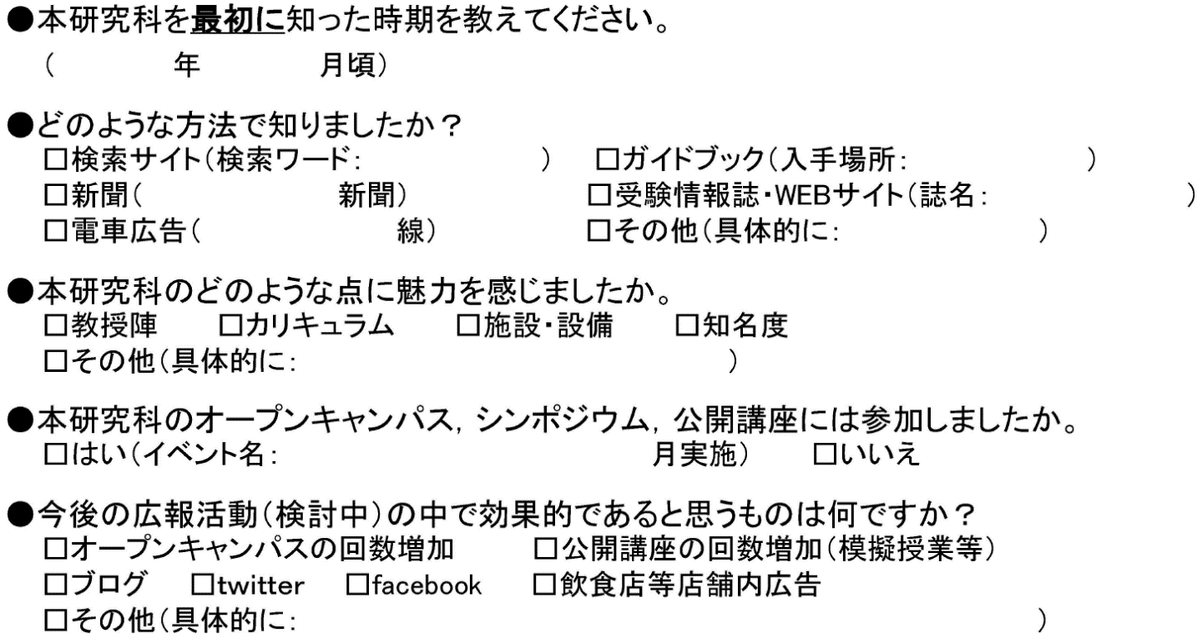
受験票

 | Ｅ票：大学送付用

※受験番号 |  |  |  |  |  |  | 2021年度明治大学専門職大学院入学試験

志望研究科

 |  |  |  |  | 研究科 |  |  |  | 専攻 |  | コース

志願者氏名 |  |  | フリガナ | 0
 |  |  |  | 0

受験科目 |  |  | 1時限 | 0
 |  |  |  |  |  |  |  |  |  | ※大学取扱者印
 |  |  | 2時限 | 0

 | ◎ | 大学取扱者印のないものは無効です。

受験票発送用宛名

〒- |  |  |  |  |  |  |  | 〒-

0 |  |  |  |  |  |  |  | 0

0 |  |  |  |  |  | 様 |  | 0 |  |  |  | 様

アンケート |  |  |  |  | （合否には一切関係ありませんので，ご協力お願いします。）

